<작성방법>
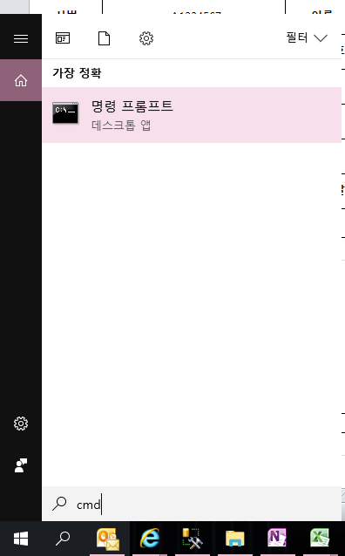
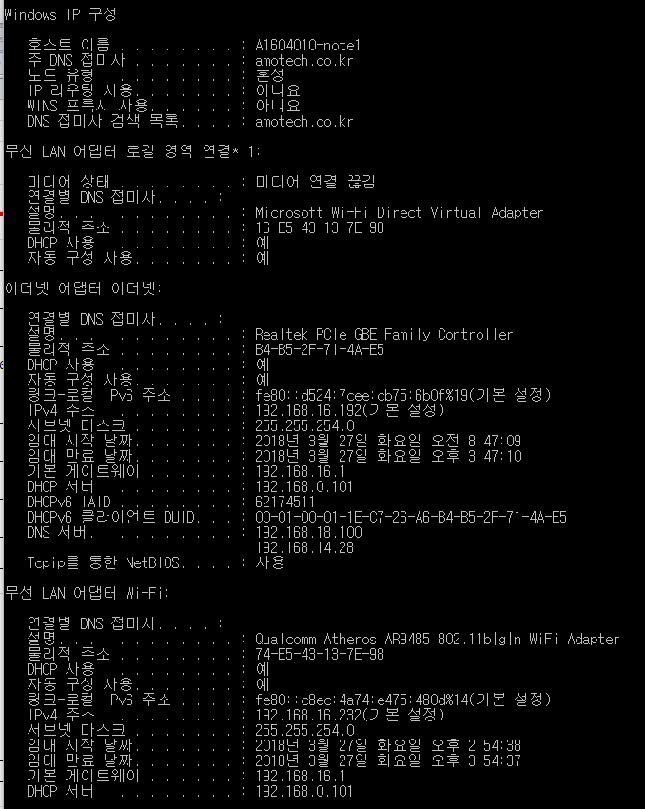
 |  |  |  |  |  |  | 1. 시작 - CMD 입력으로 명령 프롬프트 창을 실행합니다.
 |  |  |  |  |  |  | 2. ipconfig /all입력
출장 장비 등록 요청서

 |  |  |  |  | 관리번호
법인 | 아모텍 |  | 부서 | 전산정보팀
사번 | A1604010 |  | 이름 | 홍길동
장비명 | A1604010-note1 |  | 자산번호 | 00171
MAC 주소 | 유선 | B4-B5-2F-71-4A-E5
 | 무선 | 74-E5-43-13-7E-98
출장지역 | 김포 수참리
출장시작날짜 | 2018-03-01 |  | 출장종료날짜 | 2018-03-15

사유
김포 수참리 출장시 메일사용 및 ERP데이터 입력

기타 요청사항
3월 15일 저녁 10시까지 사용예정

 |  |  |  |  |  | 2018-03-27(Rev.1)

